腐食発生時期算定
パラメータ |  |  |  | ばらつきを考慮しない場合 | ばらつきを考慮する場合 | Clim
曝露期間t(年） | 15 | （供用開始から点検調査時までの年数） | 0 | 0.2 | 0.2 | 2.0
C0 (kg/m3) | 12.290 |  | 1 | 0.2 | 0.2 | 2.0
Dap (cm2/年) | 0.752 |  | 2 | 0.20000009987 | 0.20000012983 | 2.0
かぶり (mm) | 100 |  | 3 | 0.2000307789 | 0.20004001257 | 2.0
Clim (kg/m3) | 2.0 |  | 4 | 0.20056055425 | 0.20072872052 | 2.0
Ci (kg/m3) | 0.2 |  | 5 | 0.20326554482 | 0.20424520826 | 2.0
γcl | 1.3 |  | 6 | 0.21071570083 | 0.21393041108 | 2.0
 |  |  | 7 | 0.22527342085 | 0.2328554471 | 2.0
 | ばらつきを考慮する場合 | ばらつきを考慮しない場合 | 8 | 0.24842505407 | 0.26295257029 | 2.0
腐食発生時期（年） | 26 | 31 | 9 | 0.28070985732 | 0.30492281452 | 2.0
残り期間（年） | 11 | 16 | 10 | 0.32193529078 | 0.35851587801 | 2.0
計算手順：「曝露期間」「C0」「Dap」「かぶり」「腐食発生限界塩化物イオン濃度(Clim)」「初期塩化物イオン(Ci)を入力．設定したClimに達する時間（年）および残り期間が算定されます．
 |  |  | 11 | 0.37144282451 | 0.42287567187 | 2.0
 |  |  | 12 | 0.42832729271 | 0.49682548053 | 2.0
 |  |  | 13 | 0.49159003391 | 0.57906704408 | 2.0
 |  |  | 14 | 0.56023507947 | 0.66830560331 | 2.0
 |  |  | 15 | 0.63332402137 | 0.76332122778 | 2.0
 |  |  | 16 | 0.71000346852 | 0.86300450908 | 2.0
 |  |  | 17 | 0.78951541252 | 0.96637003628 | 2.0
 |  |  | 18 | 0.87119752838 | 1.0725567869 | 2.0
 |  |  | 19 | 0.95447795071 | 1.1808213359 | 2.0
 |  |  | 20 | 1.0388673493 | 1.290527554 | 2.0
 |  |  | 21 | 1.1239499979 | 1.4011349973 | 2.0
 |  |  | 22 | 1.2093748108 | 1.5121872541 | 2.0
 |  |  | 23 | 1.2948468715 | 1.623300933 | 2.0
 |  |  | 24 | 1.3801197081 | 1.7341556206 | 2.0
 |  |  | 25 | 1.4649884076 | 1.8444849298 | 2.0
 |  |  | 26 | 1.5492835696 | 1.9540686405 | 2.0
 |  |  | 27 | 1.6328660533 | 2.0627258692 | 2.0
 |  |  | 28 | 1.7156224437 | 2.1703091768 | 2.0
 |  |  | 29 | 1.7974611609 | 2.2766995092 | 2.0
 |  |  | 30 | 1.8783091306 | 2.3818018697 | 2.0
 |  |  | 31 | 1.9581089425 | 2.4855416252 | 2.0
 |  |  | 32 | 2.036816429 | 2.5878613577 | 2.0
 |  |  | 33 | 2.1143986039 | 2.6887181851 | 2.0
 |  |  | 34 | 2.190831908 | 2.7880814804 | 2.0
 |  |  | 35 | 2.2661007177 | 2.885930933 | 2.0
 |  |  | 36 | 2.3401960756 | 2.9822548983 | 2.0
 |  |  | 37 | 2.4131146119 | 3.0770489955 | 2.0
 |  |  | 38 | 2.4848576259 | 3.1703149137 | 2.0
 |  |  | 39 | 2.5554303049 | 3.2620593964 | 2.0
 |  |  | 40 | 2.6248410601 | 3.3522933781 | 2.0
 |  |  | 41 | 2.6931009605 | 3.4410312487 | 2.0
 |  |  | 42 | 2.7602232523 | 3.5282902279 | 2.0
 |  |  | 43 | 2.8262229489 | 3.6140898336 | 2.0
 |  |  | 44 | 2.8911164834 | 3.6984514285 | 2.0
 |  |  | 45 | 2.9549214119 | 3.7813978355 | 2.0
 |  |  | 46 | 3.0176561621 | 3.8629530107 | 2.0
 |  |  | 47 | 3.0793398201 | 3.9431417662 | 2.0
 |  |  | 48 | 3.1399919491 | 4.0219895338 | 2.0
 |  |  | 49 | 3.199632436 | 4.0995221668 | 2.0
 |  |  | 50 | 3.2582813621 | 4.1757657708 | 2.0

C0-Dap算定
計算手順２：データ→ソルバーを選択
計算手順３：「目的セルの設定」→赤色セル、「目標値」→「最小値」を選択、
「変数セルの変更」（→C0,Dapのセル）をそれぞれ入力・設定して、
「解決」をクリック → 誤差の総和が最小となるC0とDapを自動で計算できる
計算手順１：曝露期間、表面からの距離、Cl濃度実測値を入力（黄色セル）
※ソルバーがない場合はここをクリック
パラメータ
曝露期間t(年） | 10 | （供用開始から点検調査時までの年数）
C0 (kg/m3) | 2.490
Dap (cm2/年) | 2.863

 | 実測値 | 計算値
10 | 2.5 | 2.228
30 | 1.5 | 1.723
50 | 1.0 | 1.267
70 | 0.8 | 0.884
90 | 0.7 | 0.583
110 | 0.7 | 0.364
 |  | 0.000
 |  | 0.000
 |  | 0.000
 |  | 0.000
 |  | 0.000
 |  | 0.000
点検調査結果
表面からの距離 x (mm) | Cl濃度実測値 (kg/m3) | Cl濃度計算値 (kg/m3) | 差の2乗 | 総和
10 | 2.5 | 2.228 | 0.07 | 0.328
30 | 1.5 | 1.723 | 0.05
50 | 1.0 | 1.267 | 0.07
70 | 0.8 | 0.884 | 0.01
90 | 0.7 | 0.583 | 0.01
110 | 0.7 | 0.364 | 0.11

C0-Dap算定 (Ci考慮)
計算手順２：データ→ソルバーを選択
計算手順３：「目的セルの設定」→赤色セル、「目標値」→「最小値」を選択、
「変数セルの変更」（→C0,Dapのセル）をそれぞれ入力・設定して、
「解決」をクリック → 誤差の総和が最小となるC0とDapを自動で計算できる
計算手順１：曝露期間、初期塩化物イオン（Ci）、表面からの距離、Cl濃度実測値を入力（黄色セル）
※ソルバーがない場合はここをクリック
パラメータ
曝露期間t(年） | 15 | （供用開始から点検調査時までの年数）
Cini (kg/m3) | 0.2
C0 (kg/m3) | 12.290
Dap (cm2/年) | 0.752

 | 実測値 | 計算値
10 | 10.0 | 10.440
30 | 7.0 | 6.683
50 | 3.5 | 3.793
70 | 1.4 | 1.926
90 | 0.2 | 0.200
110 | 0.2 | 0.200
 |  | 0.000
 |  | 0.000
 |  | 0.000
 |  | 0.000
 |  | 0.000
 |  | 0.000
点検調査結果
表面からの距離 x (mm) | Cl濃度実測値 (kg/m3) | 実測値-Ci (kg/m3) | Cl濃度計算値 (kg/m3) | Cl濃度計算値+Ci (kg/m3) | 差の2乗 | 総和
10 | 10.0 | 9.8 | 10.240 | 10.440 | 0.06 | 0.440
30 | 7.0 | 6.8 | 6.483 | 6.683 | 0.27
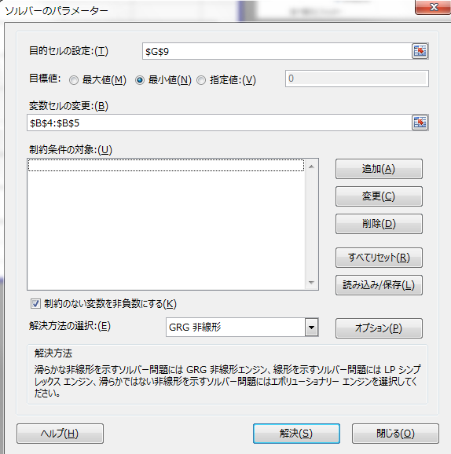
50 | 3.5 | 3.3 | 3.593 | 3.793 | 0.01
70 | 1.4 | 1.2 | 1.726 | 1.926 | 0.11
90 | 0.2 | 0.0 |  | 0.200
110 | 0.2 | 0.0 |  | 0.200

ソルバーの追加
１．「ファイル」→「オプション」を選択

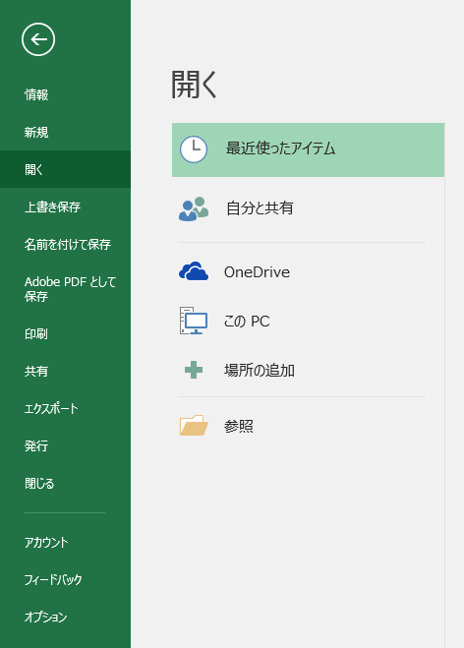

２．「アドイン」を選択

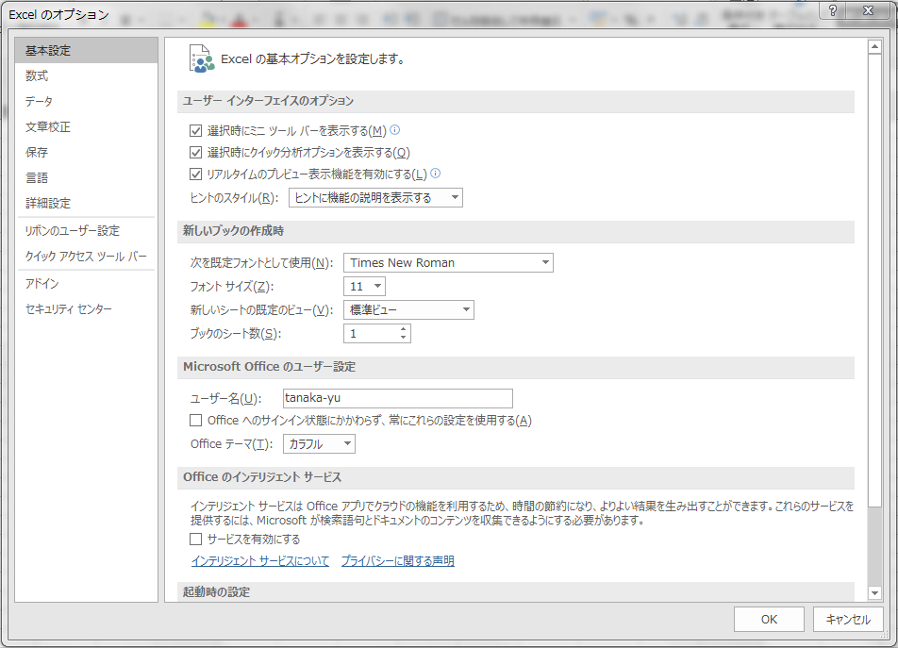

３．①「ソルバーアドイン」を選択
②「管理(A)：Excelアドイン」となっていることを確認
③「設定（G)」を選択

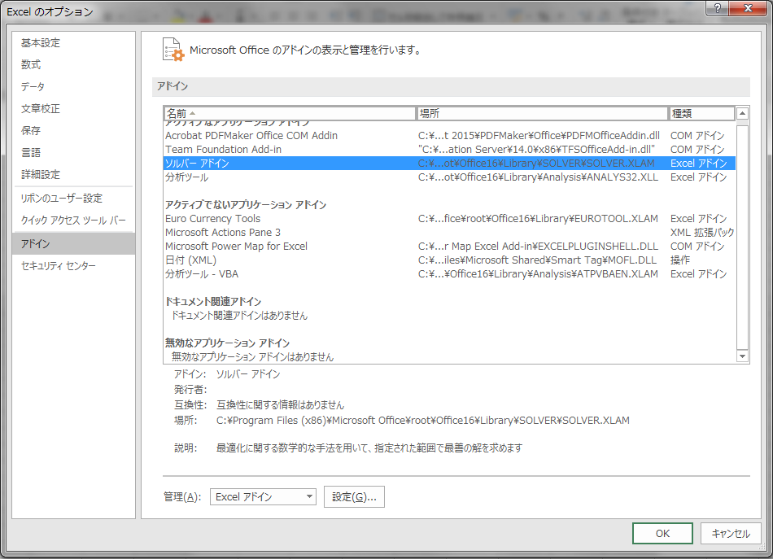
①
②
③

４．「ソルバーアドイン」にチェックを入れ，「OK」を選択

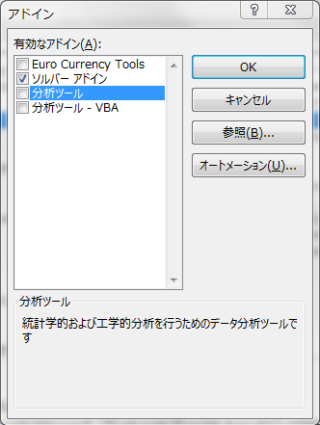

５．「データ」のタブに「ソルバー」が追加される

